27 平均初婚年齢（妻）
27 平均初婚年齢（妻）

 | 時点 2024(R6)年（毎年）
 | 単位 歳 |  |  |  |  |  |  |  | 偏差値 |  | 65.1
順位 |  | 都道府県名 |  | 数 値 |  |  | 順位 | 都道府県名 |  | 数 値

 |  | 0 | 全 国 |  | 29.8 | 0.0 | 23 | 0 | 福 島 |  | 29.4
1 |  | 0 | 東 京 |  | 30.7 | 0.0 | 23 | 0 | 徳 島 |  | 29.4
2 |  | 0 | 神奈川 |  | 30.3 | 0.0 | 23 | 0 | 長 崎 |  | 29.4
3 |  | 0 | 埼 玉 |  | 30.0 | 0.0 | 23 | 0 | 沖 縄 |  | 29.4
3 |  | ◎ | 千 葉 |  | 30.0 | 0.0 | 28 | 0 | 青 森 |  | 29.3
3 |  | 0 | 京 都 |  | 30.0 | 0.0 | 28 | 0 | 秋 田 |  | 29.3
6 |  | 0 | 茨 城 |  | 29.8 | 0.0 | 28 | 0 | 富 山 |  | 29.3
6 |  | 0 | 栃 木 |  | 29.8 | 0.0 | 28 | 0 | 島 根 |  | 29.3
8 |  | 0 | 群 馬 |  | 29.7 | 0.0 | 32 | 0 | 山 形 |  | 29.2
8 |  | 0 | 大 阪 |  | 29.7 | 0.0 | 32 | 0 | 石 川 |  | 29.2
8 |  | 0 | 兵 庫 |  | 29.7 | 0.0 | 32 | 0 | 岐 阜 |  | 29.2
8 |  | 0 | 奈 良 |  | 29.7 | 0.0 | 32 | 0 | 愛 知 |  | 29.2
12 |  | 0 | 北海道 |  | 29.6 | 0.0 | 32 | 0 | 三 重 |  | 29.2
12 |  | 0 | 宮 城 |  | 29.6 | 0.0 | 32 | 0 | 和歌山 |  | 29.2
12 |  | 0 | 新 潟 |  | 29.6 | 0.0 | 38 | 0 | 滋 賀 |  | 29.1
12 |  | 0 | 山 梨 |  | 29.6 | 0.0 | 38 | 0 | 岡 山 |  | 29.1
12 |  | 0 | 静 岡 |  | 29.6 | 0.0 | 38 | 0 | 広 島 |  | 29.1
12 |  | 0 | 福 岡 |  | 29.6 | 0.0 | 38 | 0 | 山 口 |  | 29.1
12 |  | 0 | 鹿児島 |  | 29.6 | 0.0 | 38 | 0 | 佐 賀 |  | 29.1
19 |  | 0 | 長 野 |  | 29.5 | 0.0 | 38 | 0 | 宮 崎 |  | 29.1
19 |  | 0 | 高 知 |  | 29.5 | 0.0 | 44 | 0 | 鳥 取 |  | 29.0
19 |  | 0 | 熊 本 |  | 29.5 | 0.0 | 44 | 0 | 愛 媛 |  | 29.0
19 |  | 0 | 大 分 |  | 29.5 | 0.0 | 46 | 0 | 福 井 |  | 28.9
23 |  | 0 | 岩 手 |  | 29.4 | 0.0 | 46 | 0 | 香 川 |  | 28.9
平均初婚年齢 （妻）
北海道 | 29.6
青 森 | 29.3
岩 手 | 29.4
宮 城 | 29.6
秋 田 | 29.3
山 形 | 29.2
福 島 | 29.4
茨 城 | 29.8
栃 木 | 29.8
群 馬 | 29.7
埼 玉 | 30
千 葉 | 30
東 京 | 30.7
神奈川 | 30.3
新 潟 | 29.6
富 山 | 29.3
石 川 | 29.2
福 井 | 28.9
山 梨 | 29.6
長 野 | 29.5
岐 阜 | 29.2
静 岡 | 29.6
愛 知 | 29.2
三 重 | 29.2
滋 賀 | 29.1
京 都 | 30
大 阪 | 29.7
兵 庫 | 29.7
奈 良 | 29.7
和歌山 | 29.2
鳥 取 | 29
島 根 | 29.3
岡 山 | 29.1
広 島 | 29.1
山 口 | 29.1
徳 島 | 29.4
香 川 | 28.9
愛 媛 | 29
高 知 | 29.5
福 岡 | 29.6
佐 賀 | 29.1
長 崎 | 29.4
熊 本 | 29.5
大 分 | 29.5
宮 崎 | 29.1
鹿児島 | 29.6
沖 縄 | 29.4

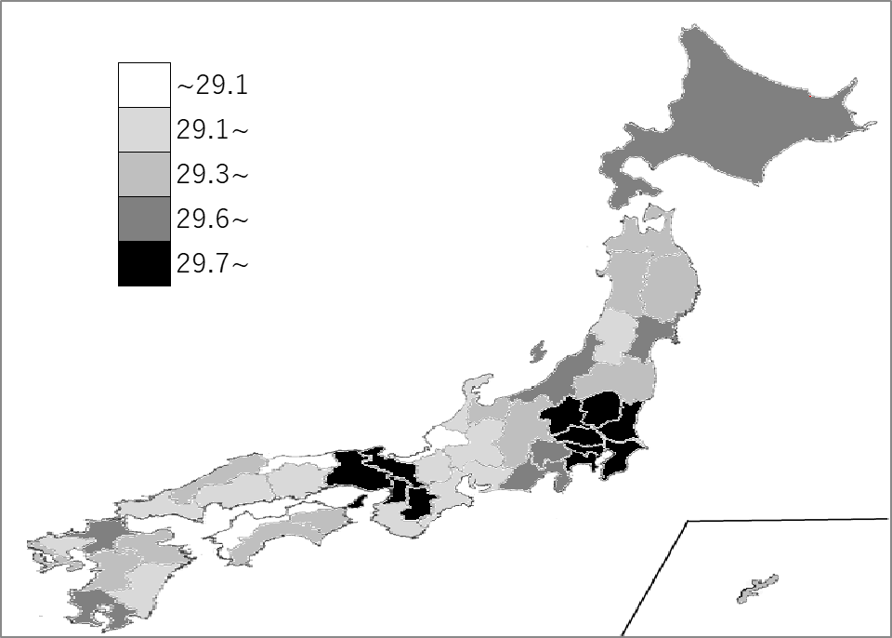
千葉県の推移
令和2年 | 29.6 | 4
令和3年 | 29.7 | 3
令和4年 | 29.9 | 4
令和5年 | 29.9 | 4
令和6年 | 30 | 3

《備 考》 ・資料出所 厚生労働省「人口動態統計(確定数)の概況」 注）当年中に同居し、届け出た者についての集計です。

